상품제안서
트레블 인조가죽 손거울 | 상품코드: F11528

 |  |  |  |  |  |  | 02-412-0044 | www.easy1.co.kr
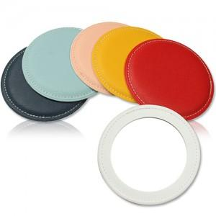

【상세/제작정보】

【인쇄/포장옵션】 | 불박 / OPP(비닐)

【공급단가】 | 수량 | 300~ | 1,000~ | 2,000~ | 3,000~ | 5,000~
*VAT별도 | 단가 | 2,940원 | 2,830원 | 2,730원 | 2,620원 | 2,520원

【상품 URL】 | https://dev.easy1.co.kr:443/src/goods_detail.php?gdno=11528

